Sheet1
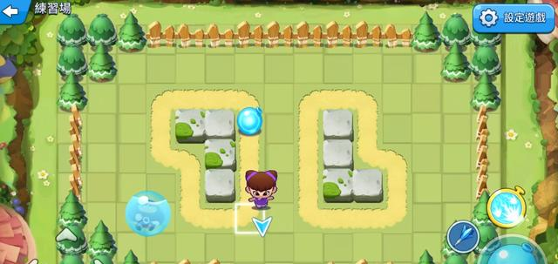
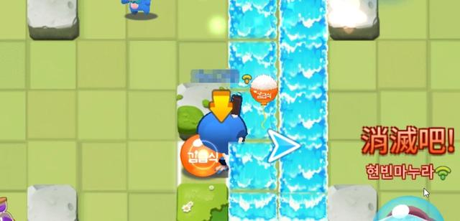

首先，角色在方格中行走會有白色的框，想要知道自己會不會被水球炸到，需要根據白色框和水柱有沒有重疊來判定。如果水球爆炸時，沒有碰到你所在的白色框內，那麼就意味著你不會被炸到，反之則是被炸到了。
但有時候會給人一種錯覺，會感覺被炸到，上圖可以看到，雖然人物像是已經跑到水柱所在的格子，但是其實人還是在旁邊的白色框內，所以之後再衝到水柱爆炸動畫裏也不會算成被炸到，嘗試在遊戲內儘量斜著移動，或者不規則移動。

原文網址：https://kknews.cc/game/jkvk6ay.html

